关系图
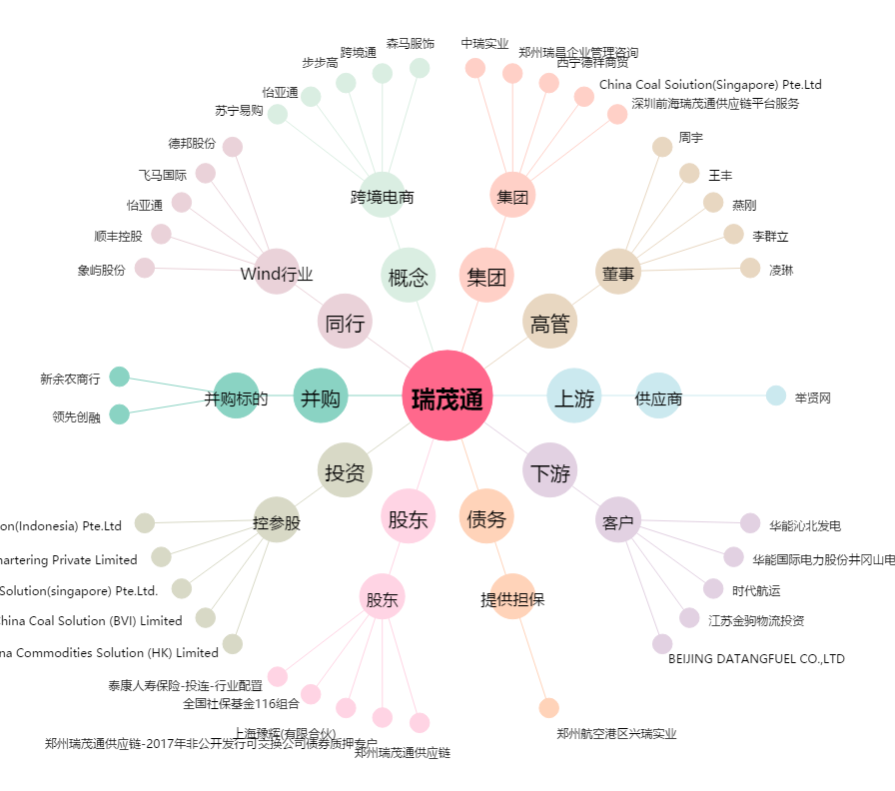
瑞茂通[600180.SH] - 关系概览图

